工作表2
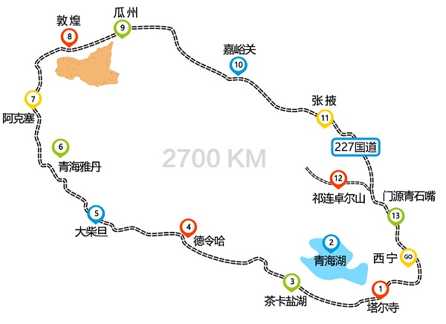
日期 | 时间 |  | 行程 | 费用 | 备注
2019-08-10 | 09:24 | 16:36 | 上海虹桥到西安北 | 2008.5 | 7小时【G1920】

2019-08-11 | 09:00 | 14:06 | 西安北到西宁 | 697.5 | 5小时【D2685】

2019-08-12 | 09:00 | 16:00 | 二郎剑景区，路上有私人景区
 | 16:00 | 19:00 | 到黑马河镇住宿

2019-08-19 |  |  | 起来看日出，去茶卡盐湖
 |  |  | 到刚察县住宿

2019-08-20

2019-08-19 | 07:32 | 13:19 | 西宁到西安北 | 697.5 | 6小时【D2688】
 | 15:13 | 21:46 | 西安北到上海虹桥 | 2008.5 | 6.5小时【G1938】

D1.西宁-日月山-倒淌河—青海湖（宿）
D2.黑马河日出--茶卡盐湖 -可鲁克湖-柴达木盆地--大柴旦（宿）
D3.大柴旦-青海南八仙雅丹地貌-阿克塞-阳关-敦煌市（宿）
D4.敦煌--莫高窟--鸣沙山月牙泉—沙州夜市—敦煌市（宿）
D5.敦煌市--嘉峪关关城--张掖七彩丹霞—张掖七彩镇（宿）
D6.张掖--扁都口-俄堡古镇-阿柔大寺-祁连大草原-祁连（宿）
D7.祁连-卓尔山-岗石卡雪峰（远观）-门源-大阪山观景台-黑泉水库-西宁行程结束

